分岐網羅①
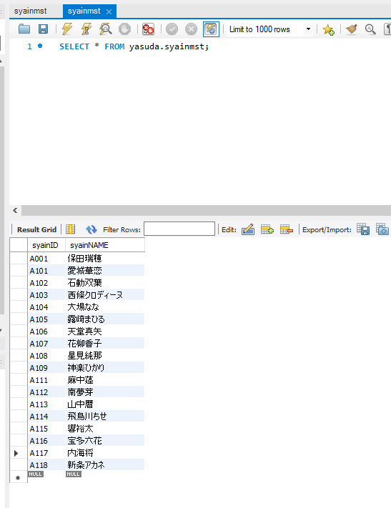
分岐網羅チェック
社員IDの存在チェック(OKパターン)

 | ▼更新直前のデータベース
 | ※社員IDがA101~A118まで登録されている
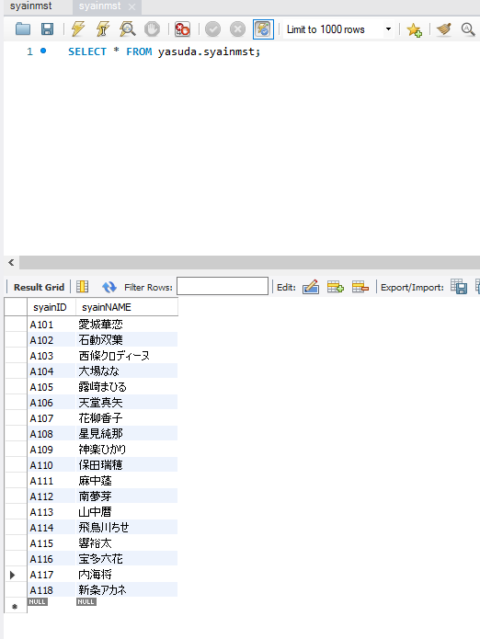

 | ▼更新ボタン押下直前の画面
 | ※社員IDが半角大文字アルファベット1桁＋半角数字3桁の計4桁で入力されている
 | ※社員名が全角文字256文字以内で入力されている

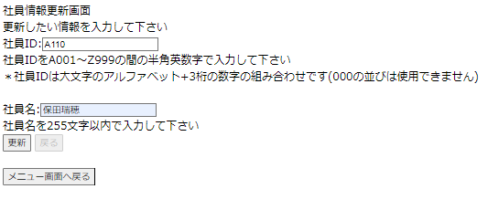

入力したら押下

 | ▼更新ボタン押下直後の画面
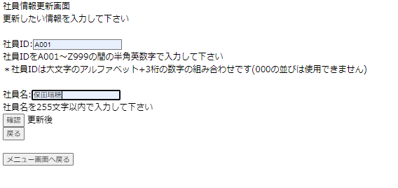

入力したら押下

 | ▼確認ボタン押下直後の画面

確認したら押下

 | ▼確認ボタン押下直後の画面
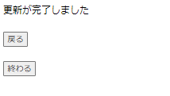

 | ▼更新直後のデータベース
 | ※「確認ボタン押下直前の画面」で入力した値が登録されている

分岐網羅②
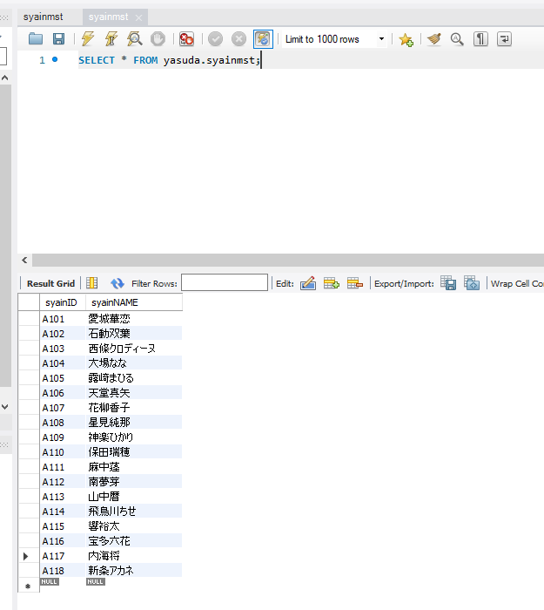
分岐網羅チェック
社員IDの存在チェック(NGパターン)

 | ▼更新直前のデータベース
 | ※社員IDがA101~A118まで登録されている

 | ▼更新ボタン押下直前の画面
 | ※社員IDが半角大文字アルファベット1桁＋半角数字3桁の計4桁で入力されている
 | ※社員名が全角文字256文字以内で入力されている

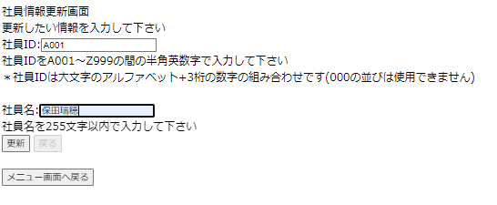

入力したら押下

 | ▼更新ボタン押下直後の画面
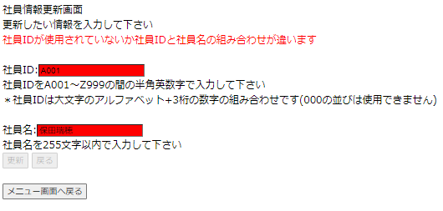

 | ▼登録ボタン押下直後のデータベース
 | ※「登録ボタン押下直前の画面」で入力された値が登録されていない

条件網羅①
条件網羅チェック
社員IDの存在チェック(OKパターン)

 | ▼更新直前のデータベース
 | ※社員IDがA101~A118まで登録されている

 | ▼更新ボタン押下直前の画面
 | ※社員IDが半角大文字アルファベット1桁＋半角数字3桁の計4桁で入力されている
 | ※社員名が全角文字256文字以内で入力されている

入力したら押下

 | ▼更新ボタン押下直後の画面

入力したら押下

 | ▼確認ボタン押下直後の画面

確認したら押下

 | ▼確認ボタン押下直後の画面

 | ▼更新直後のデータベース
 | ※「確認ボタン押下直前の画面」で入力した値が登録されている

条件網羅②
条件網羅チェック
入力欄の入力チェック(NGパターン)

 | ▼更新直前のデータベース
 | ※社員IDがA101~A118まで登録されている

 | ▼更新ボタン押下直前の画面
 | ※社員IDが入力されていない
 | ※社員名が全角文字256文字以内で入力されている
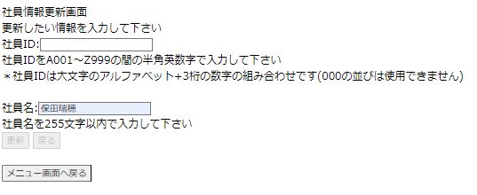

社員ID未入力のため押下不可

 | ▼更新ボタン押下直後の画面
 | ※更新ボタンが押下できないため、画面が変わらない

 | ▼更新直後のデータベース
 | ※「更新ボタン押下直前の画面」で入力された値が登録されていない

入力文字種別➀
入力文字種別
社員名の入力形式チェック(OKパターン)

 | ▼更新直前のデータベース
 | ※社員IDがA101~A118まで登録されている

 | ▼更新ボタン押下直前の画面
 | ※社員IDが半角大文字アルファベット1桁＋半角数字3桁の計4桁で入力されている
 | ※社員名が全角文字256文字以内で入力されている

入力したら押下

 | ▼更新ボタン押下直後の画面

入力したら押下

 | ▼確認ボタン押下直後の画面

確認したら押下

 | ▼確認ボタン押下直後の画面

 | ▼更新直後のデータベース
 | ※「確認ボタン押下直前の画面」で入力した値が登録されている

入力文字種別②
入力文字種別
社員名の入力形式チェック(NGパターン)

 | ▼更新直前のデータベース
 | ※社員IDがA101~A118まで登録されている

 | ▼更新ボタン押下直前の画面
 | ※社員IDが半角数字4桁で入力されている
 | ※社員名が半角文字256文字以内で入力されている
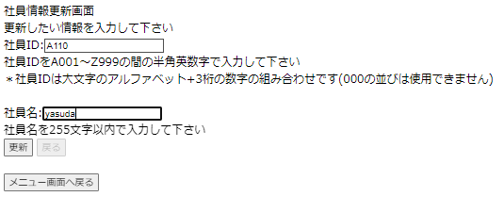

入力したら押下

 | ▼更新ボタン押下直後の画面
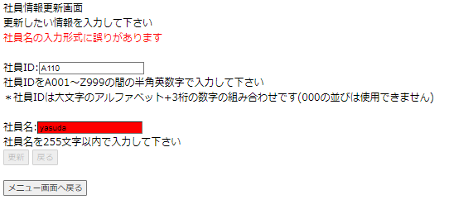

 | ▼更新直後のデータベース
 | ※「更新ボタン押下直前の画面」で入力された値が登録されていない

限界値➀
限界値
社員IDの存在チェック(OKパターン)

 | ▼更新直前のデータベース
 | ※社員IDがA101~A118まで登録されている

 | ▼更新ボタン押下直前の画面
 | ※社員IDが半角大文字アルファベット1桁＋半角数字3桁の計4桁で入力されている
 | ※社員名が全角文字256文字以内で入力されている

入力したら押下

 | ▼更新ボタン押下直後の画面

入力したら押下

 | ▼確認ボタン押下直後の画面

確認したら押下

 | ▼確認ボタン押下直後の画面

 | ▼更新直後のデータベース
 | ※「確認ボタン押下直前の画面」で入力した値が登録されている

限界値②
限界値
社員IDの値の上限チェック(NGパターン)

 | ▼更新直前のデータベース
 | ※社員IDがA101~A118まで登録されている

 | ▼更新ボタン押下直前の画面
 | ※社員ID:A1000が入力されている
 | ※社員名が全角文字256文字以内で入力されている

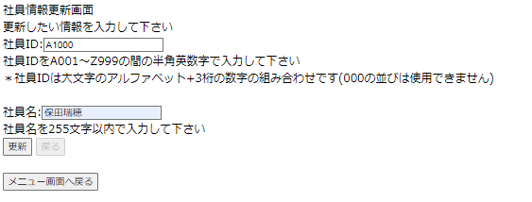

入力したら押下

 | ▼更新ボタン押下直後の画面
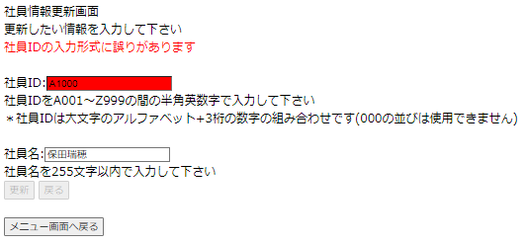

 | ▼更新直前のデータベース
 | ※「更新ボタン押下直前の画面」で入力された値が登録されていない

